Sheet1
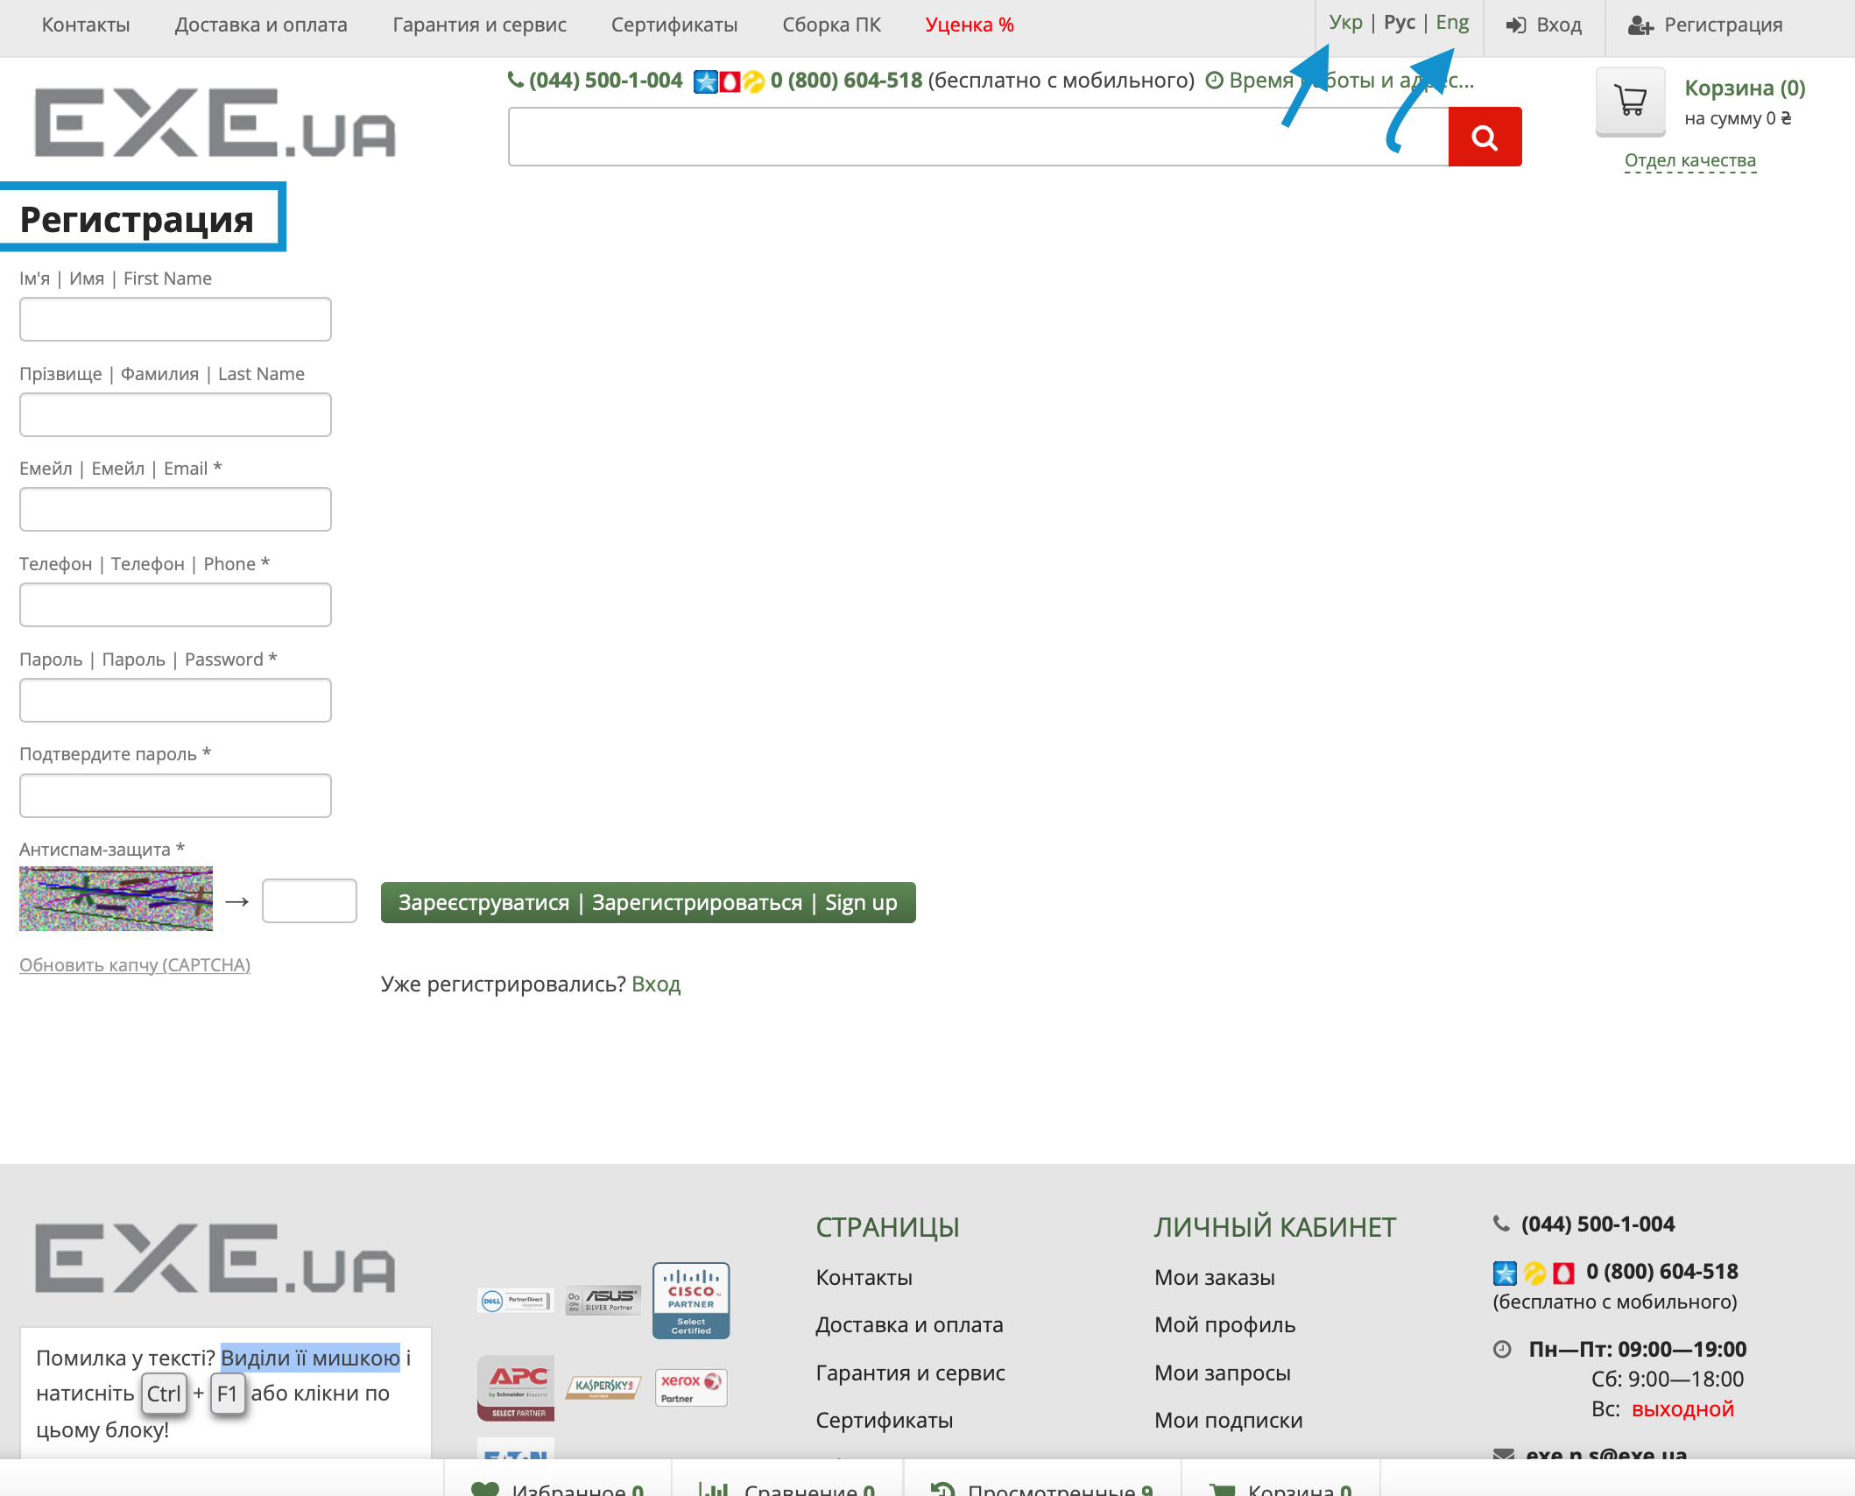
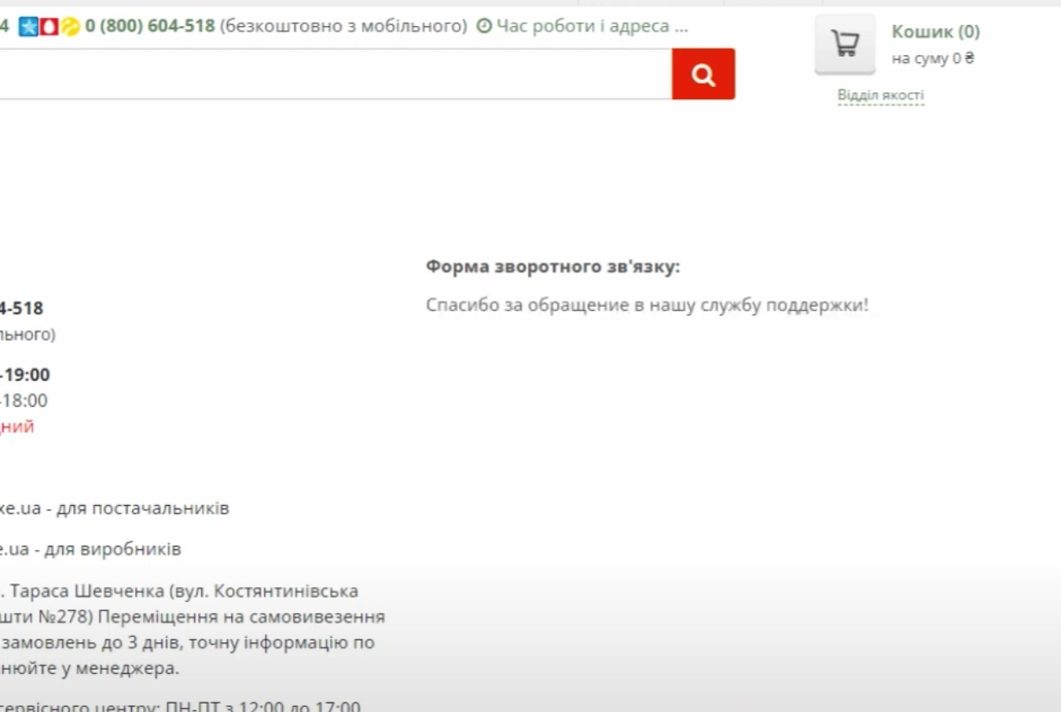
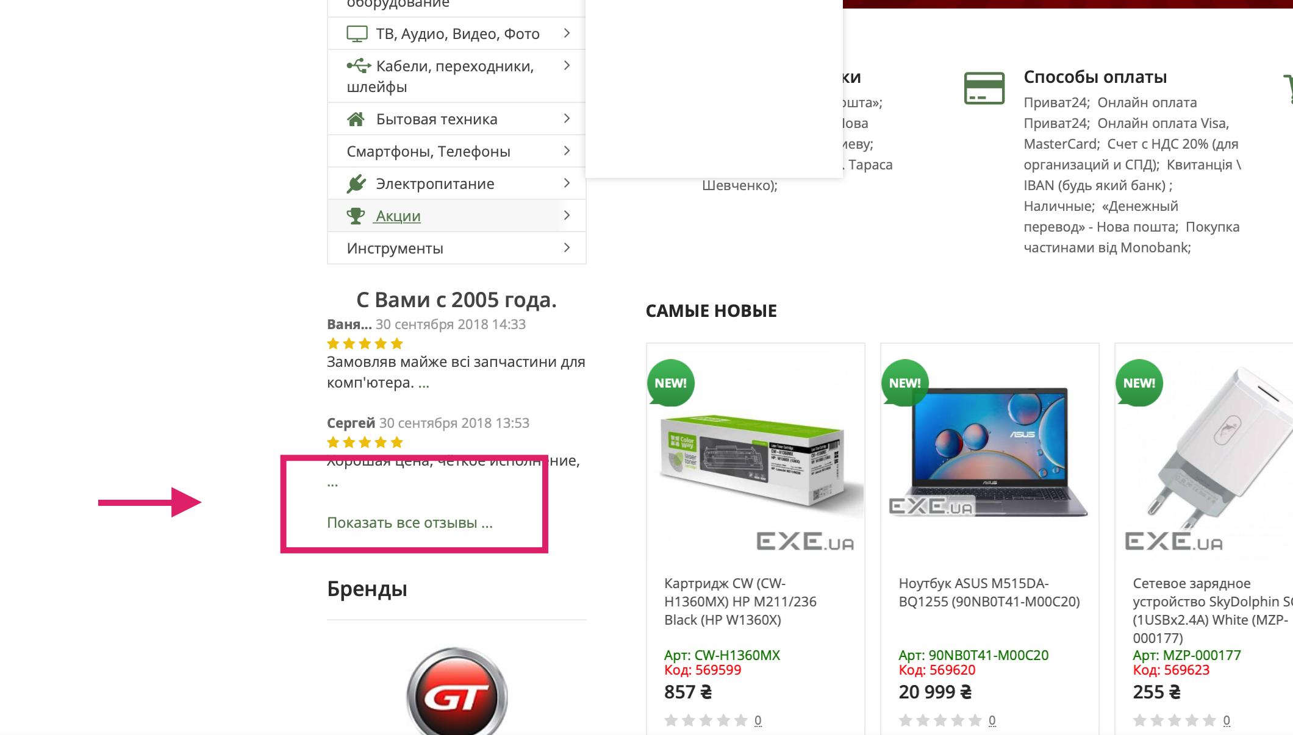
https://exe.ua/ua/
ID | exe1 | exe2 | exe3 | exe4 | exe5 | exe6
summary | не переключает язык страници авторизации и регистрации | textarea при ручном увелечении ширине поля появляться горизонтальная прокрутка сайта на странице Контакты | кнопка Отправить некорректно отображена на странице Контакты (в форме обратной связи) | некорректно отображено имя пользователя при открытии текствой области для написания отзыва | textarea при ручном увелечении ширине поля выходить за рамки поп-ап окна Отдел качества | не валидное поле email в форме отбраной связи когда пользователь вводить кирилицей email
pre-conditions | не авторизированый пользователь открыть страници 1. https://exe.ua/login/ 2. https://exe.ua/signup/ | открыть страницу https://exe.ua/contacts/ | открыть страицу https://exe.ua/contacts/ | пользователь не авторизирован* 1.Открыть страницу https://exe.ua | пользователь не авторизирован* 1.Открыть страницу https://exe.ua | пользователь не авторизирован* 1.Открыть страницу https://exe.ua/contacts/ данные имя Natalia email кирилица@gmail.com телефон +380999999999
steps
1 | нажать на кнопку Eng вправом вверхнем углу сайта | навести крусор мишки на нижний правый угол поля Textarea и тянуть курсор мишки в право приставными движениями | обратить внимание на форму обратной свзяи справа сайта в разделе контента | нажать на гиперсылку Показать все отзывы на главной странице сайта | нажать кнопку Отдел качества верхнем правом углу сайта | ввести имя в поле имя в форме обратной связи
2 | нажать на кнопку Укр вправом верхнем углу сайта |  |  | нажать на кнопку Написать отзыв | навести крусор мишки на нижний правый угол поля Textarea и тянуть курсор мишки в право | ввести на кирилице название email в поле email в форме обратной связи
3 |  |  |  |  |  | ввести номер телефона в поле телефон
4 |  |  |  |  |  | написать коментрий в поле textarea
5 |  |  |  |  |  | заполнить Капчу
6 |  |  |  |  |  | Нажать кнопку Отправить
Expected result | страница переводиться на выбранный язык | сайт имеет определенную максимальную ширину и поле для текста не выходит за рамки контента сайта | кнопка раположена корректно относительно требований | имя отображено корректно и находиться рядом с фаимилией пользователя | область textarea не выходит за рамки поп-ап окна Отдел качества | Не возможно отправить форму обратной связи сообщение 'не правильный email, попробуйте заново'
Actual result | страницы аторизации и регистрации не переодиться на украинский и английский языки | поле textarea выходит за рами области сайта и появляеться горизонтальный скрол сайта | кнопка расположена слева относительно центра формы обратной связи | имя отображено поверх формы отзыва | область textarea вышла за рамки поп-ап окна | сообщение 'спасибо за обращение в нашу службу поддержки'
Environment | macbook pro Montarey 12.6 ,Safari | macbook pro Montarey 12.6 ,Safari | macbook pro Montarey 12.6 ,Safari | macbook pro Montarey 12.6 ,Safari | macbook pro Montarey 12.6 ,Safari | macbook pro Montarey 12.6 ,Safari
Type of bug | Localization | UI | UI | UI | UI | functional
author | Mishyn Danil | Mishyn Danil | Mishyn Danil | Mishyn Danil | Mishyn Danil | Mishyn Danil
assigned | Dmitriy Savin | Dmitriy Savin | Dmitriy Savin | Dmitriy Savin | Dmitriy Savin | Dmitriy Savin
date creating | 01.11.22 | 01.11.22 | 01.11.22 | 01.11.22 | 01.11.22 | 01.11.22
severity | low | low | low | low | low | low
priority | low | low | low | low | low | low
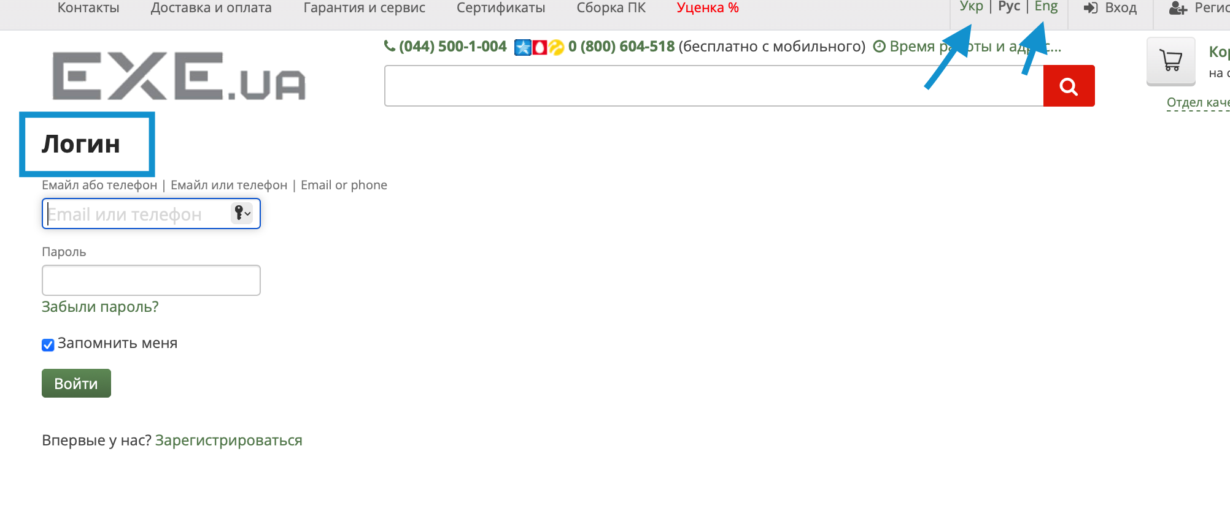
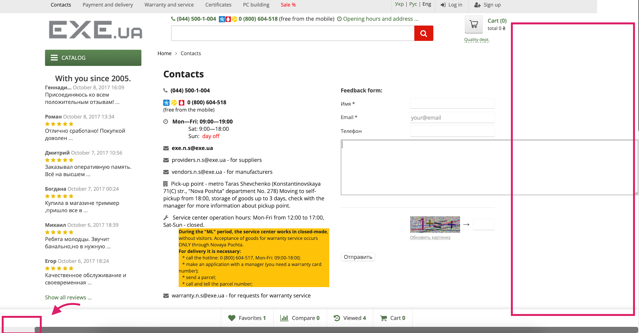
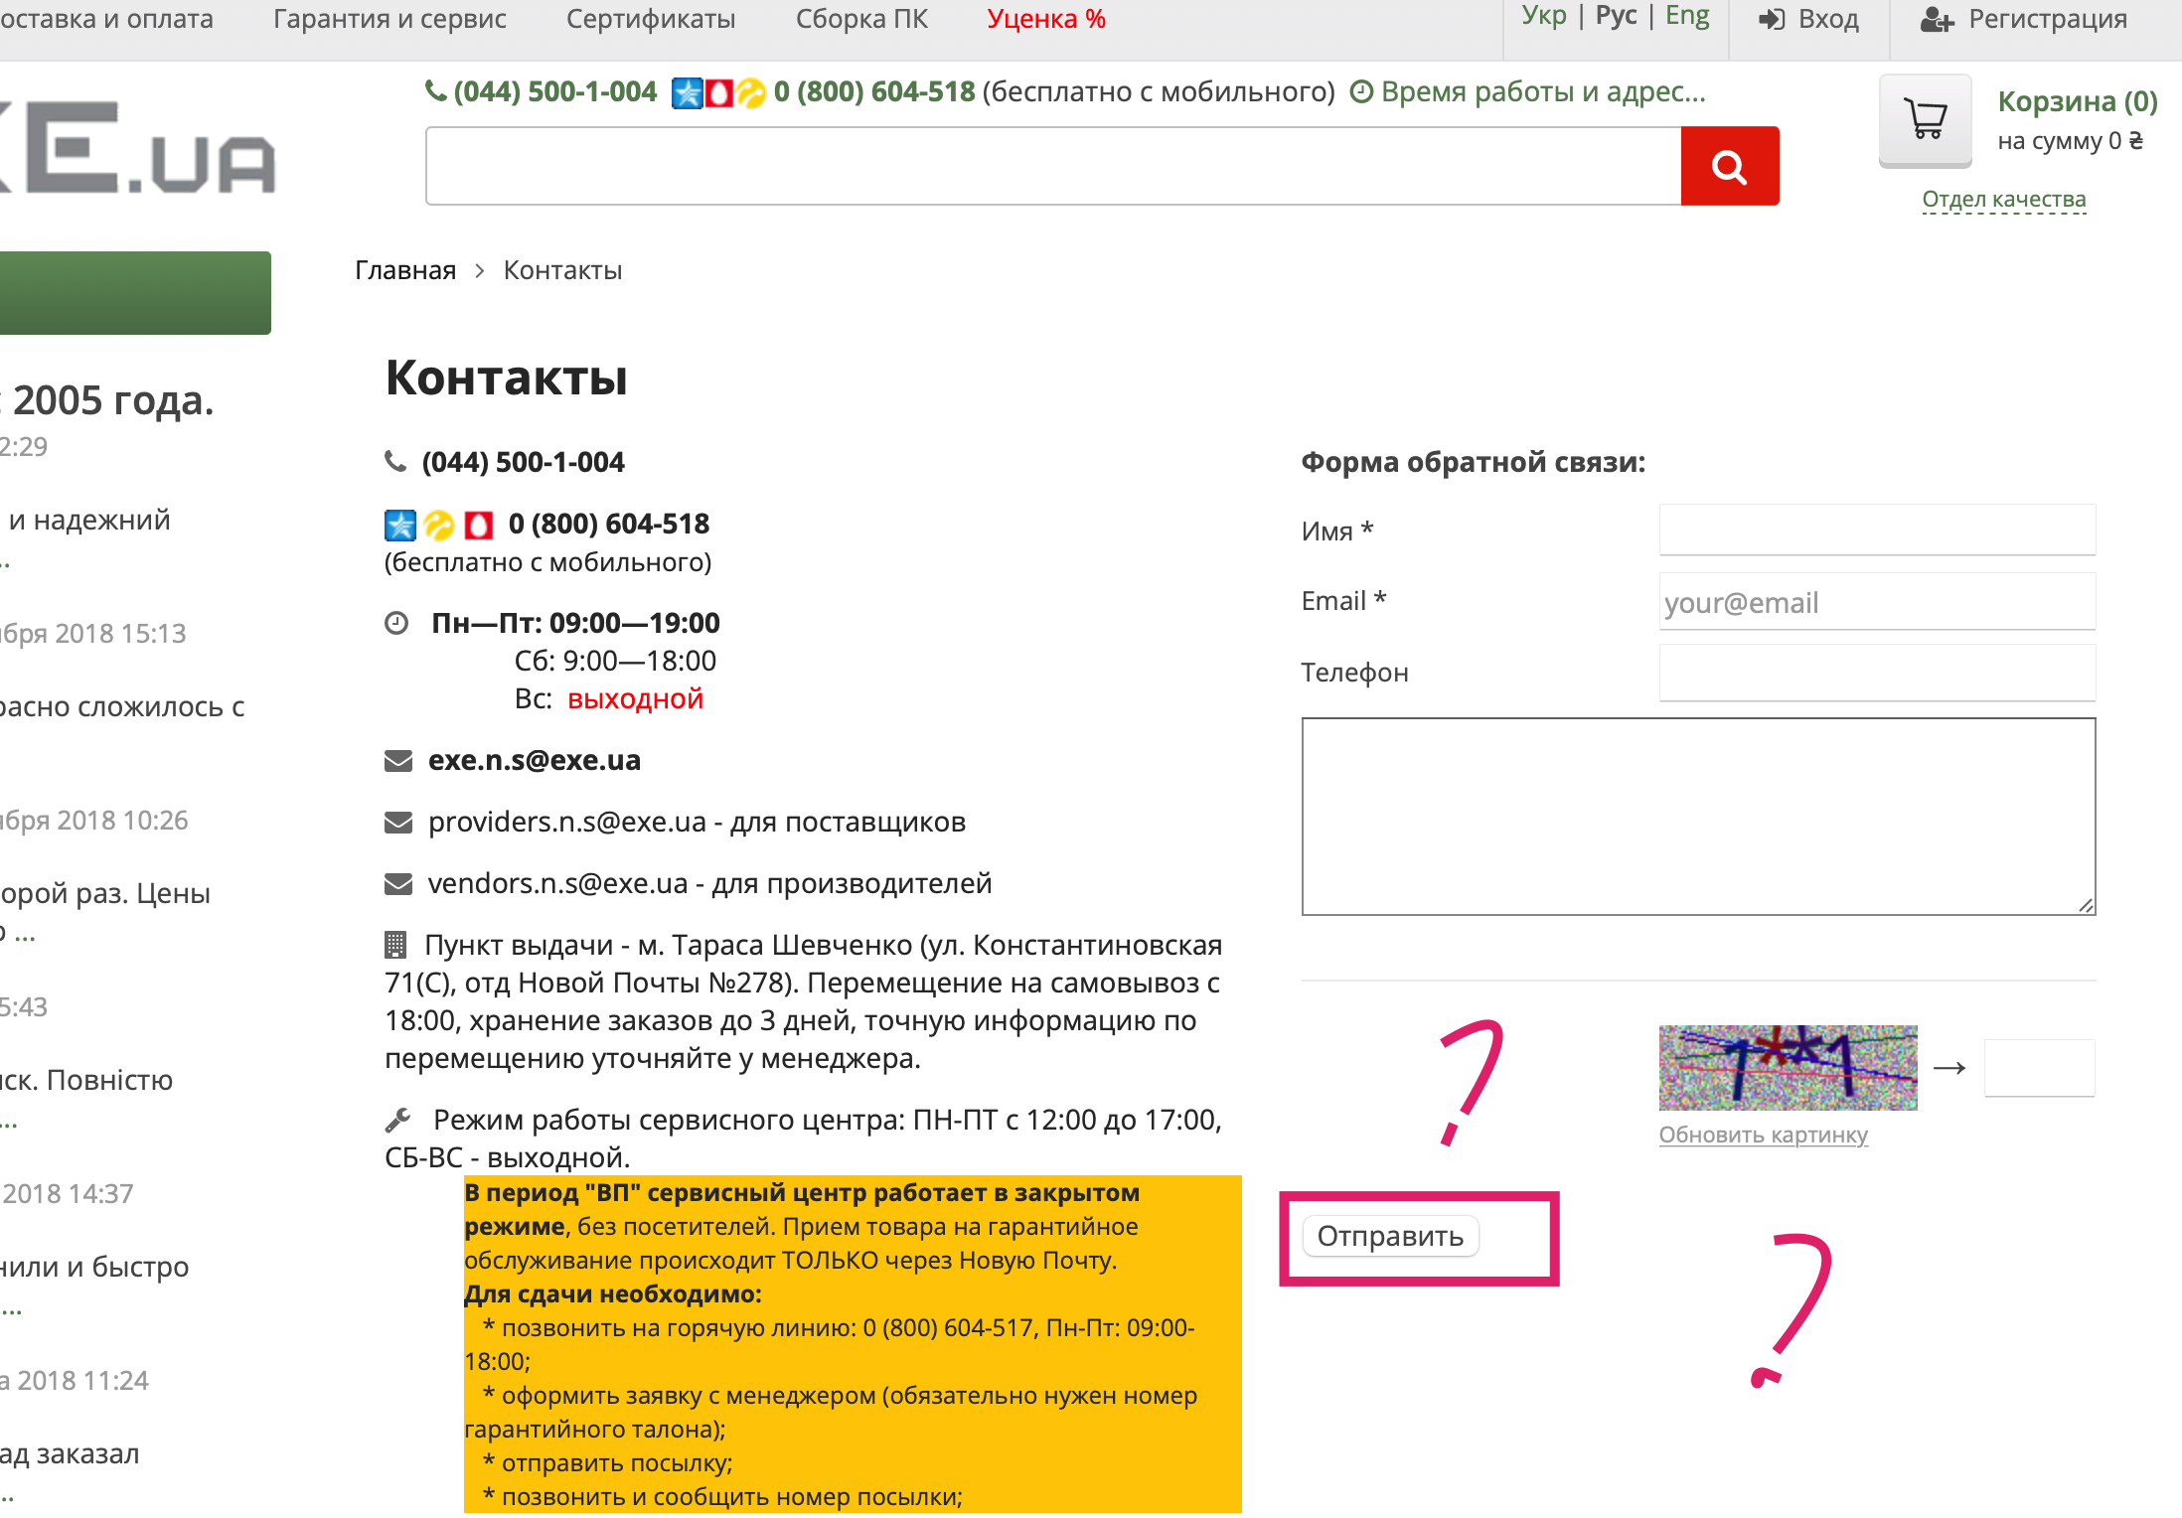
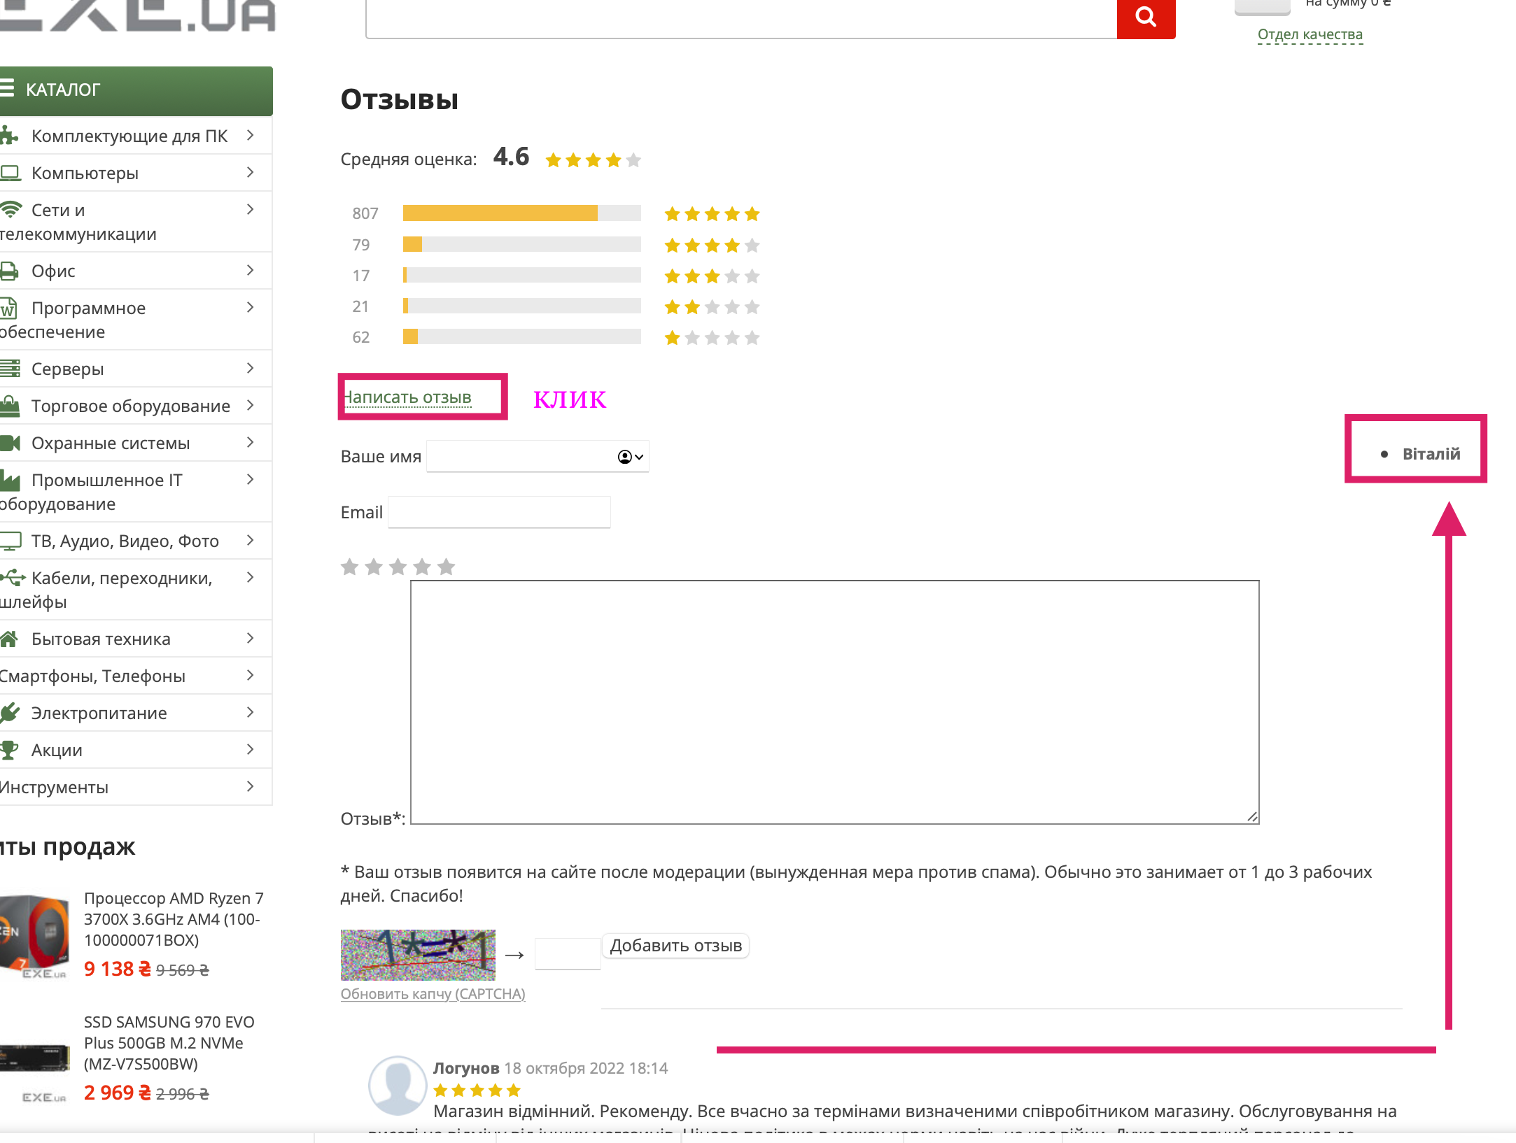
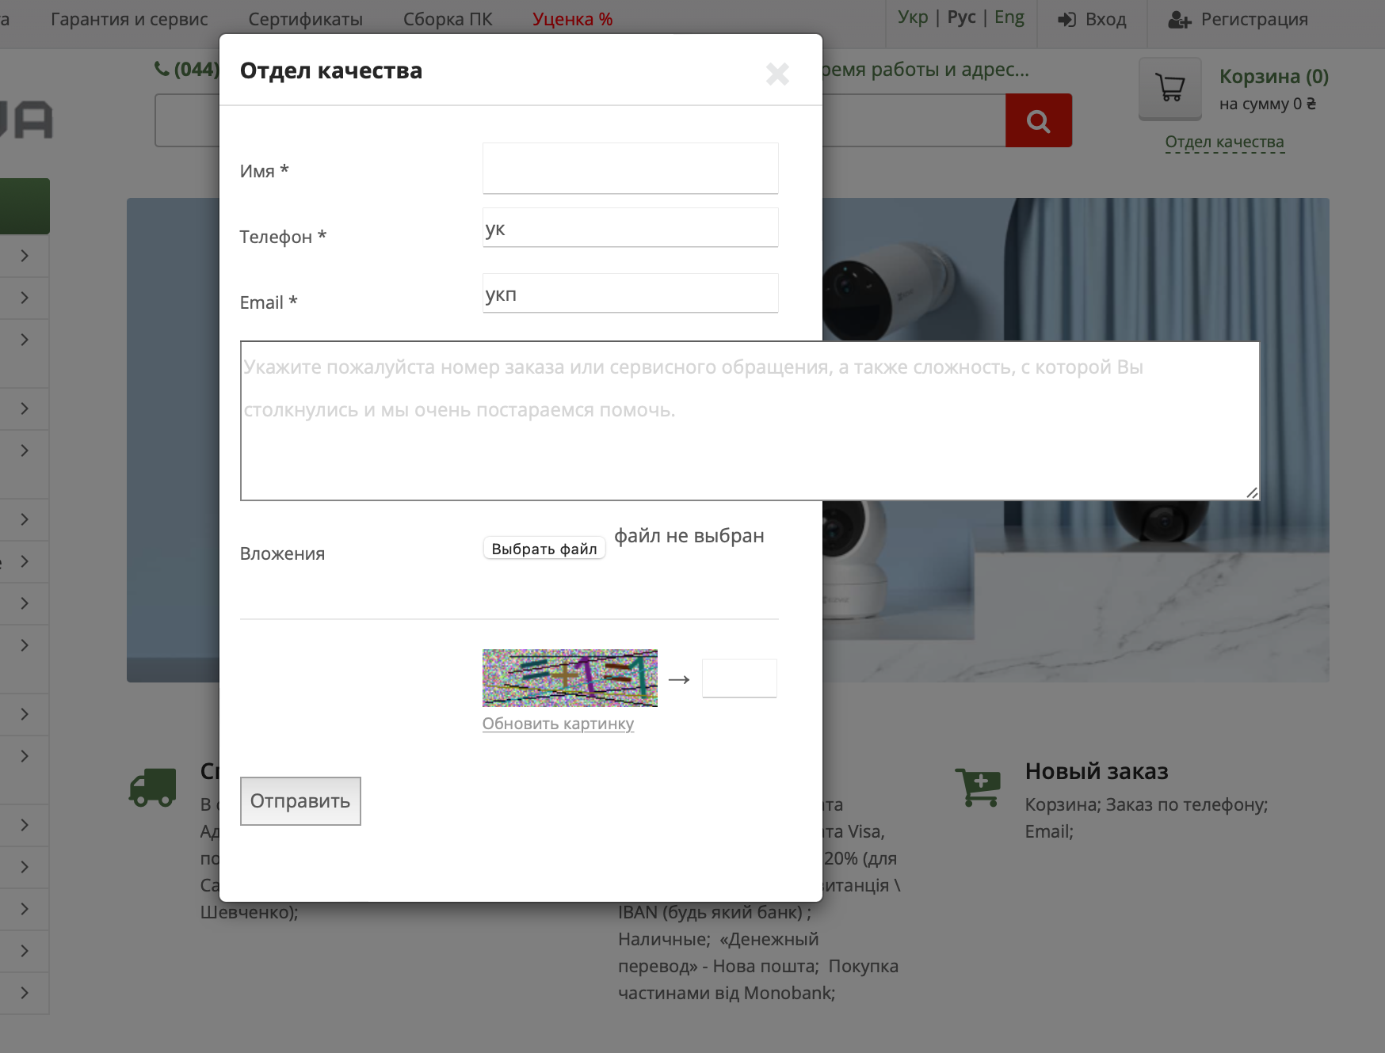
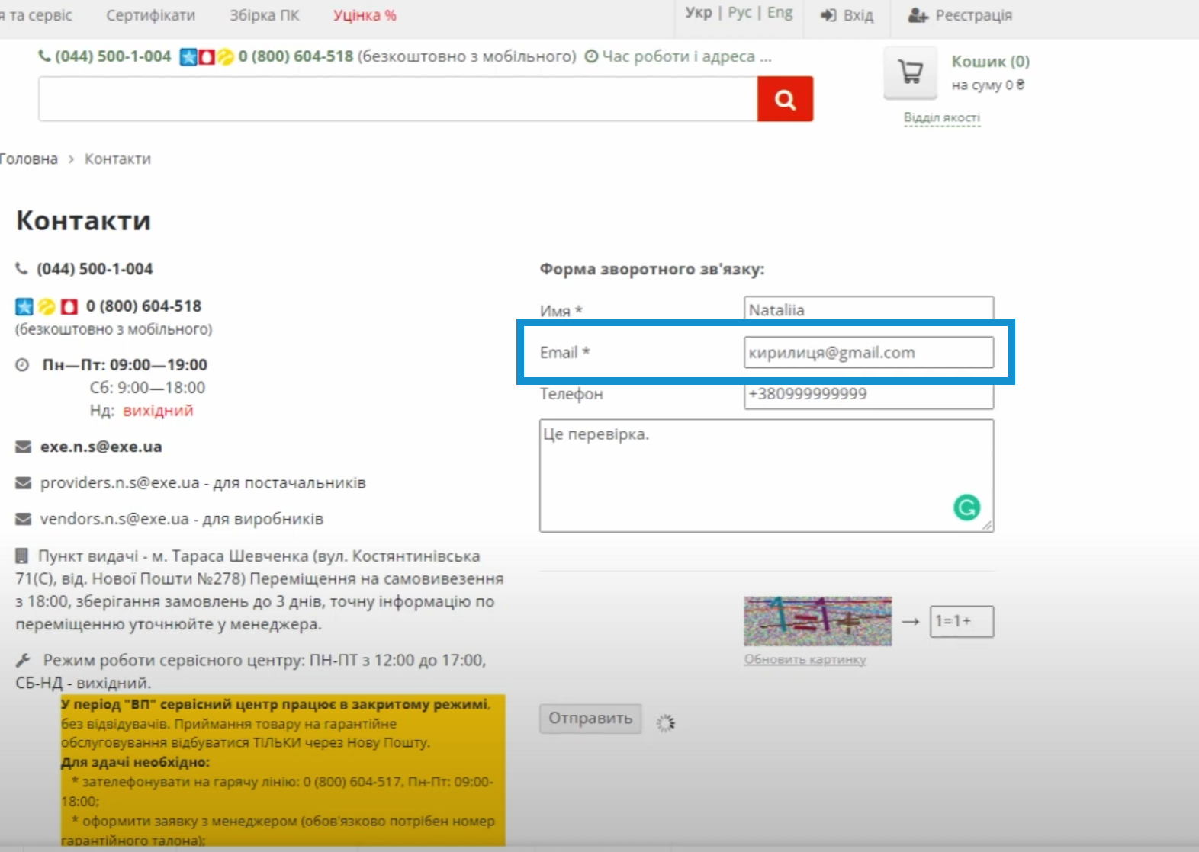
Attachment

